서울교육장
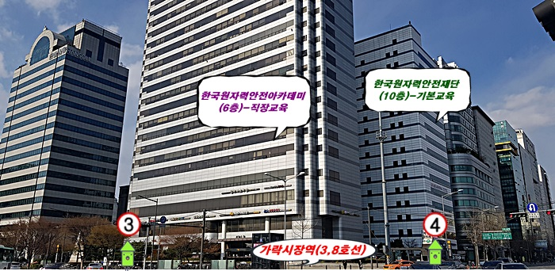
서울교육장(KANS)-제일오피스텔

문의 | 02-554-7330
주소 | 서울시 송파구 송파대로 260, 제일오피스텔 619호(KB저축은행 건물)
교통 | 가락시장역(3호선, 8호선) 3, 4번 출구 | 길찾기 | http://naver.me/5yrlFo9k
 | 3번 출구 정문, 4번 출구 후문
 | 안전재단 기본교육장소와 도보 10초도 안되는 거리 !!!
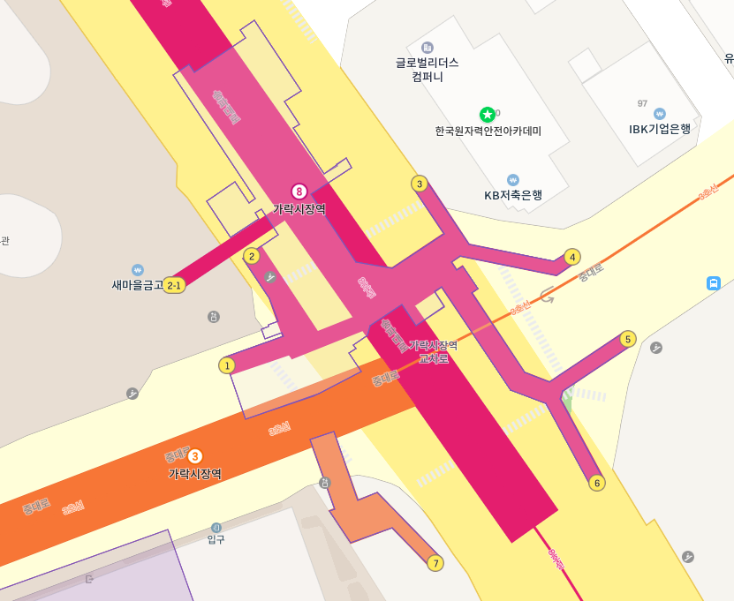
직장 교육장
(원자력안전아카데미)
기본교육장
(원자력안전재단)

부산교육장
부산 교육장(KANS)-부산은행 범내골지점 2층

문의 | 02-554-7330
주소 | 부산시 부산진구 중앙대로 618(부산은행 범내골지점 2층)
교통 | 범내골역 6번, 8번 출구 사이 | 길찾기 | http://naver.me/5jd4ZLQC
 | 안전재단 기본교육장소에서 도보 6분 거리 !!!

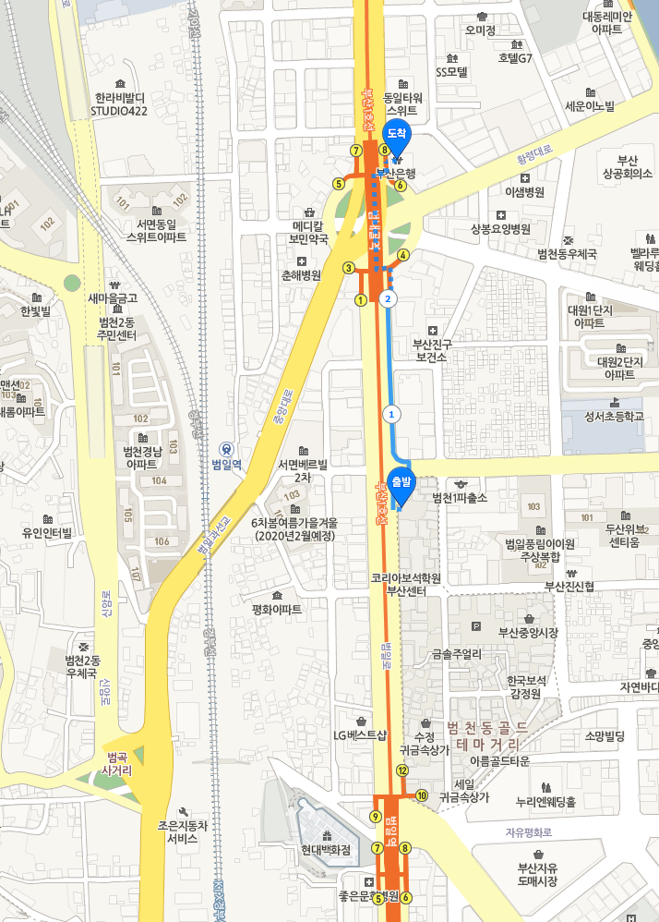
직장 교육장(아카데미)
(부산은행 범내골지점 2층)

기본교육장(안전재단)
(부산성의신협빌딩 12층)

대전교육장
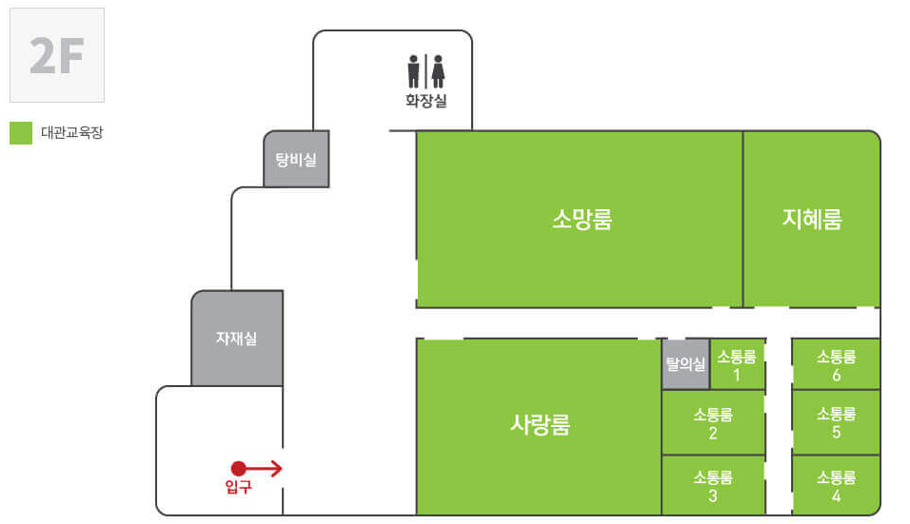
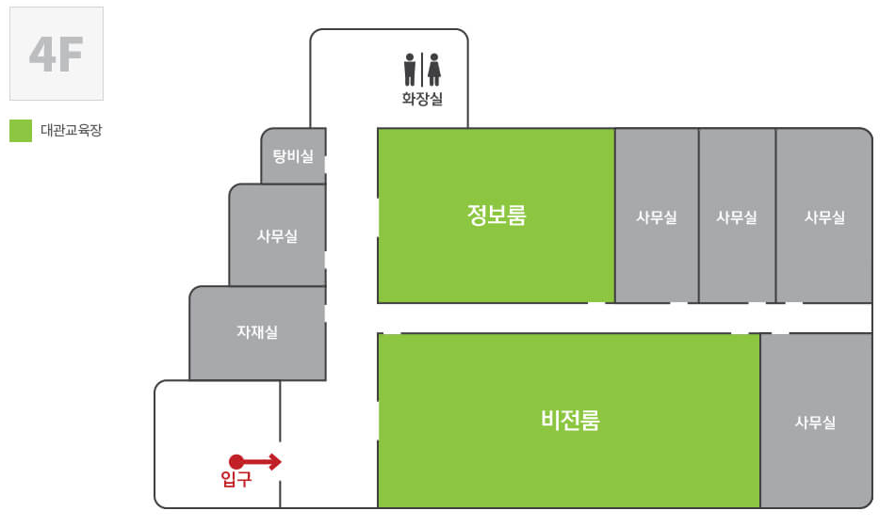
대전 교육장(KANS)-예람인재교육센터

문의 | 02-554-7330
주소 | 대전광역시 중구 동서대로 1304번걸 33 예람빌딩 예람인재교육센터
교통 | 1호선 오룡역 1번 출구 100m
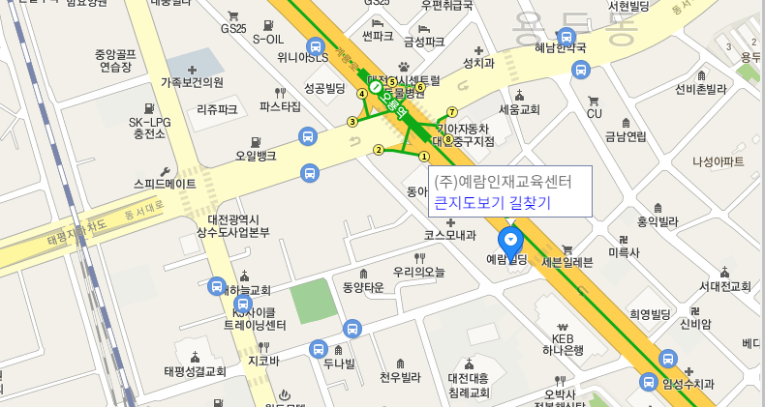
 | 안전재단 기본교육장소(4층 비전룸)같은 건물 직장교육(2층 지혜룸) 실시!!!

기본교육(안전재단, 4층 비전룸)/
직장교육(아카데미, 2층 지혜룸)

대구교육장
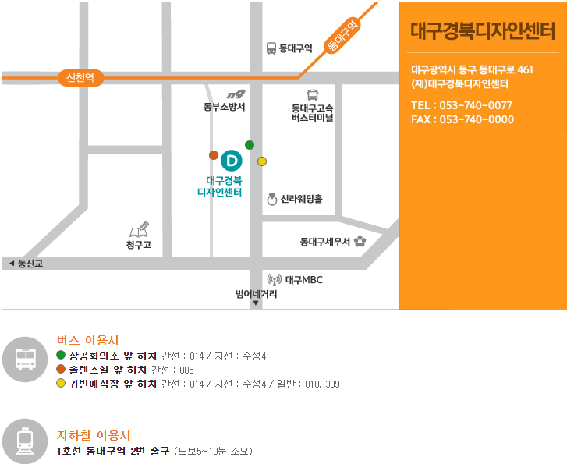
대구 교육장(KANS)-대구경북디자인센터

문의 | 02-554-7330
주소 | 대구광역시 동구 동대구로 461(신천동) 대구경북디자인센터
교통 | 1호선 동대구역 2번 출구 도보 5~10분 | 길찾기 | http://naver.me/GKMJhWAY
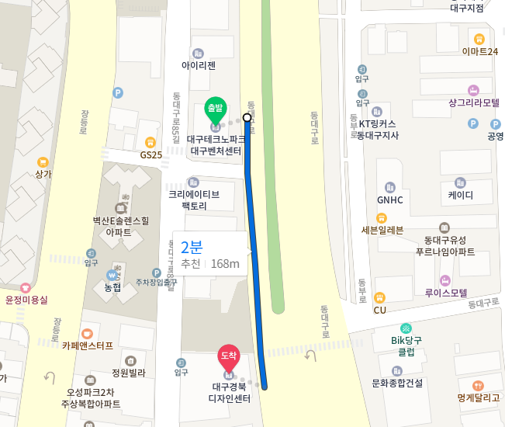
 | 안전재단 기본교육장소에서 도보 2분 거리 !!!
기본교육장(안전재단)
(대구테크노파크 벤처센터)

직장 교육장(아카데미)
(대구경북디자인센터)

